Bug TC_SU_002
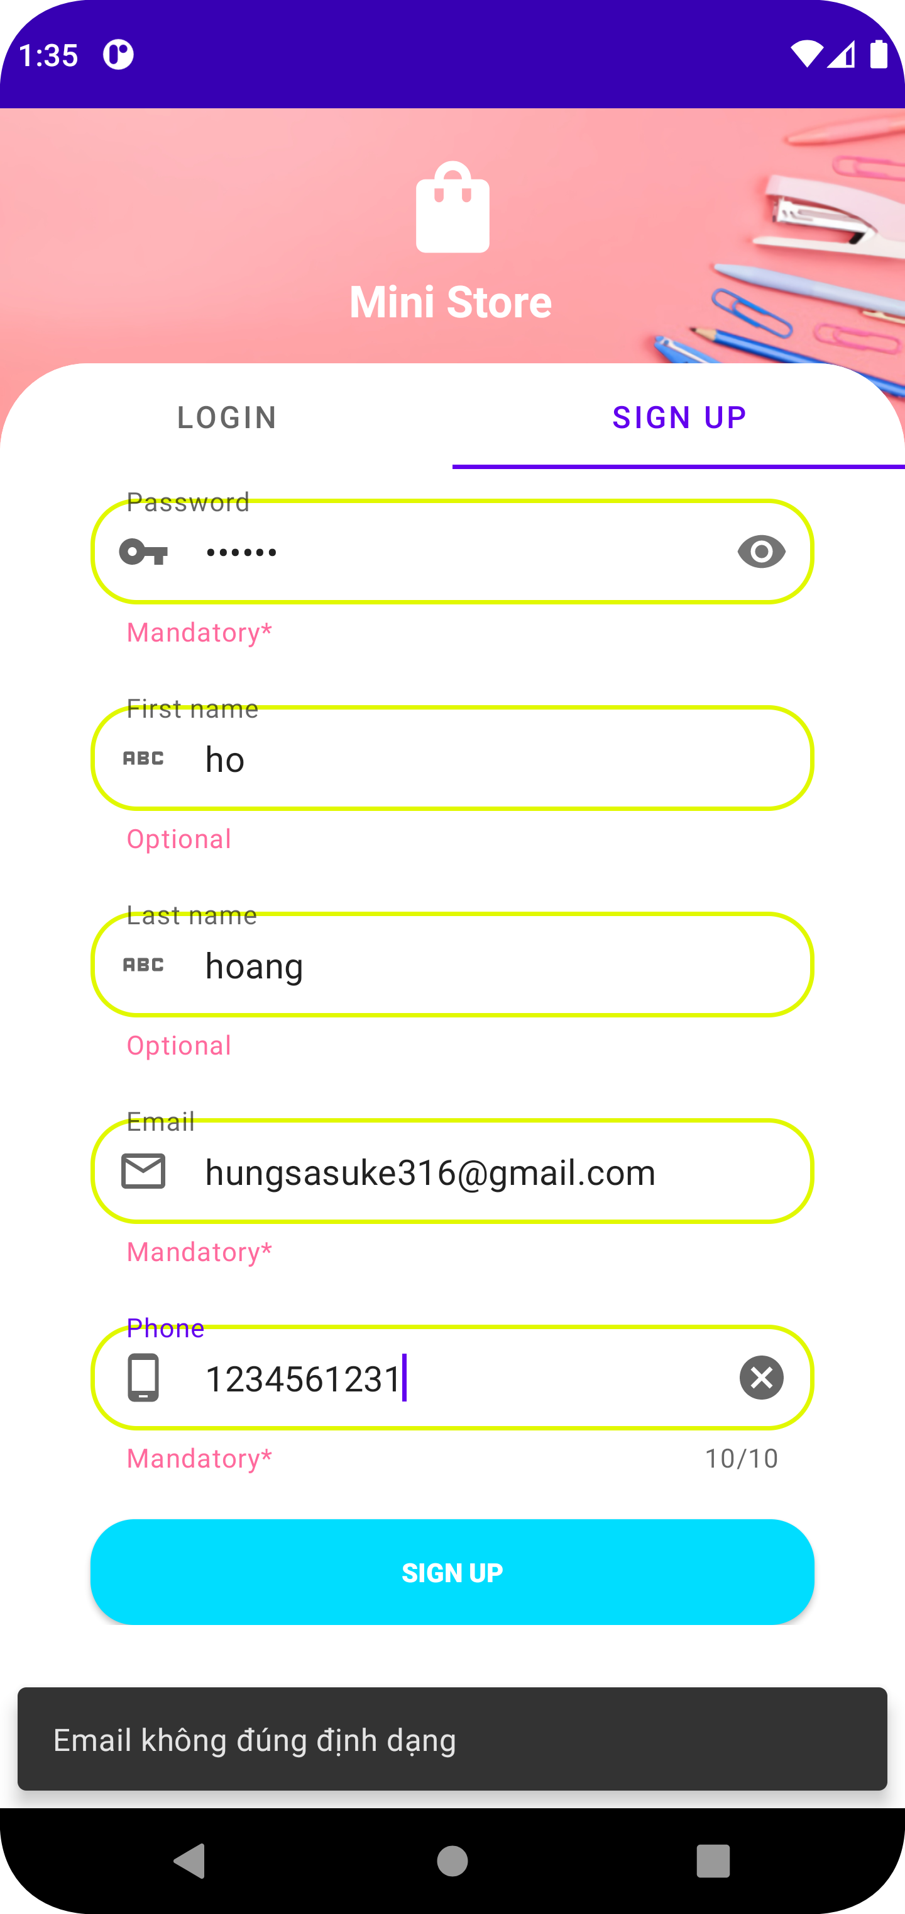

Hiển thị sai message

